Sheet1
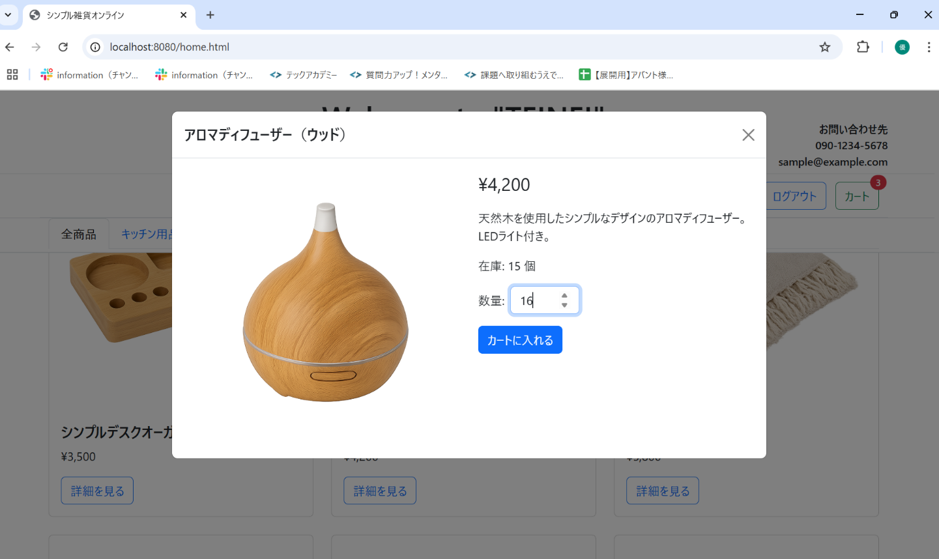
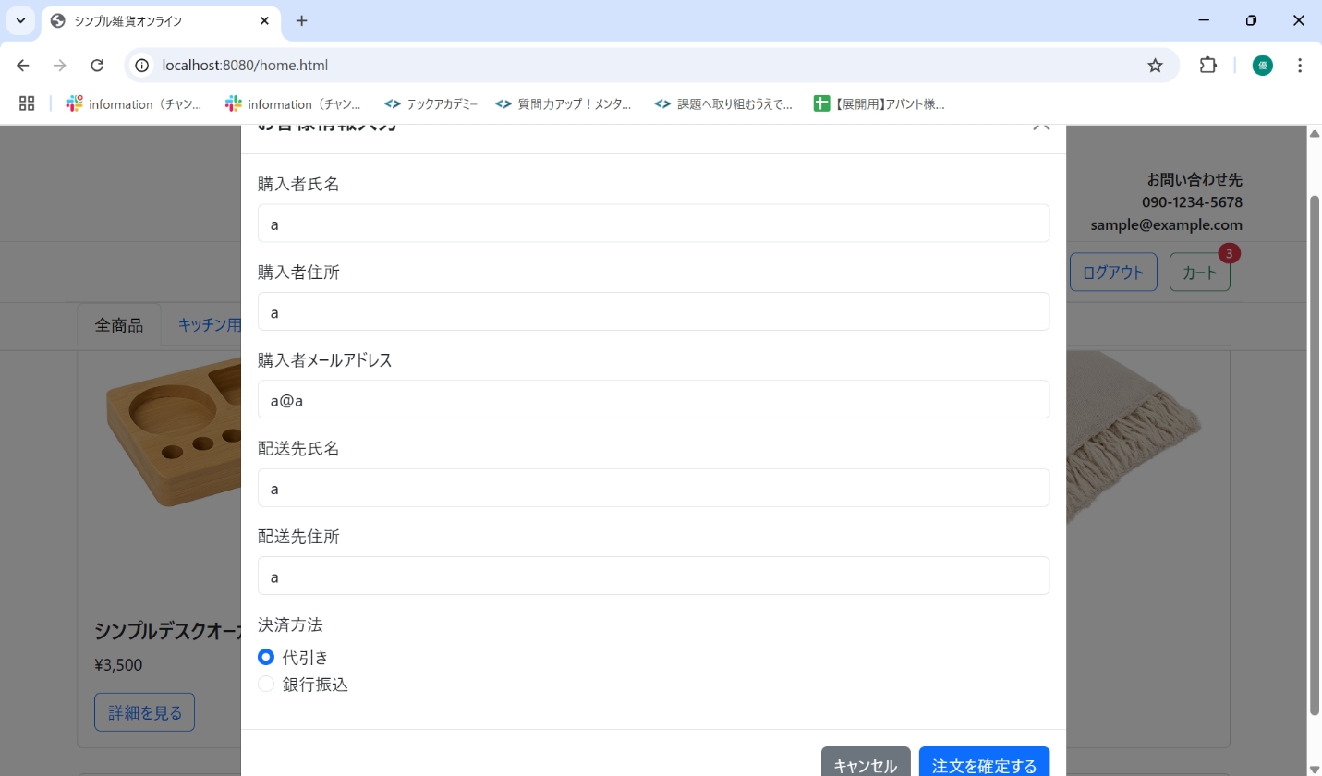
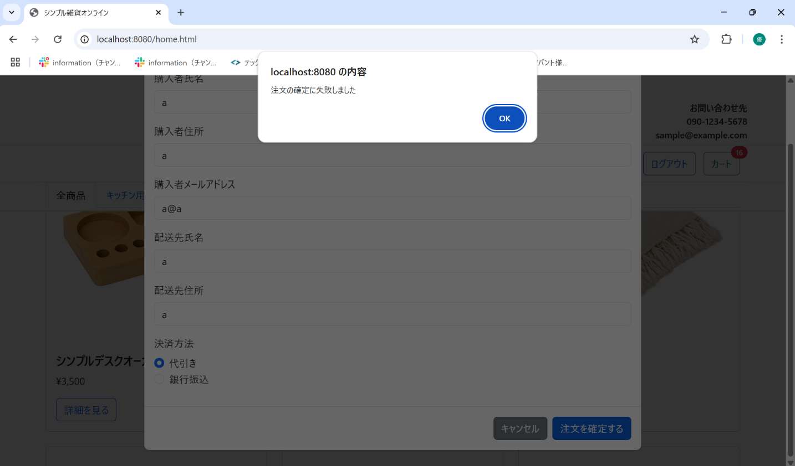
No. | テスト対象 | テスト種別 | 目的/観点 | 前提条件 | 操作手順 | 期待結果
ST-C-004 | カート追加 | 機能 | 在庫数を超える数量をカートに追加しようとした場合 (JSレベル) | アロマディフューザー（ウッド）(在庫15)の詳細モーダル表示 | 1. 数量入力欄に「16」に変更する。 | 1. カートには追加されるが、注文確定をすることができない

